Hoja1
 |  |  | VARIANTE

 | VISTA 1 NO NORMALIZADA
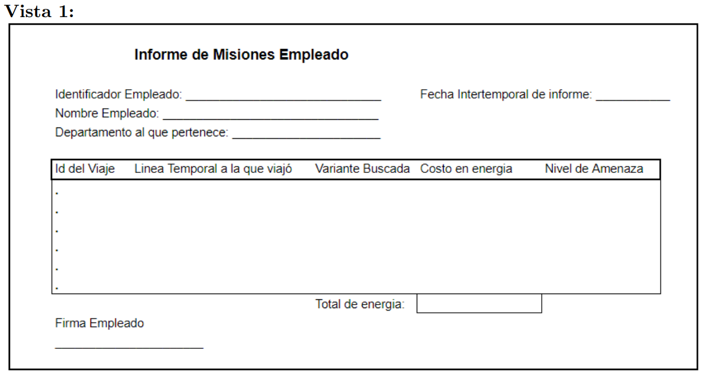
 | Vista1 | (ID-EMPLEADO, N-EMPLEADO, D-EMPLEADO, FI-INFORME, FIRMA-E(ID-VIAJE,LT-VIAJE, VARIANTE,C-ENERGIA, N-AMENAZA) TOTAL ENERGIA, FIRMA )

 | 1FN
 | V1.1 | (ID-EMPLEADO, N-EMPLEADO, D-EMPLEADO, FI-INFORME, TOTAL ENERGIA, FIRMA)
 | V1.2 | (ID-VIAJE, L-TEMPORAL, COSTO (ID-VARIANTE, V-OBJ, N-AMENAZA))

 | 2FN
 | V1.1 | (ID-EMPLEADO, N-EMPLEADO, D-EMPLEADO, FI-INFORME, TOTAL ENERGIA, FIRMA)
3FN | V1.2.1 | (ID-VIAJE,COSTO, L-TEMPORAL)
3FN | V1.2.2 | (ID-VIAJE, ID-VARIANTE, V-OBJ, N-AMENAZA)

 | 3FN
 | V1.1 | (ID-EMPLEADO, N-EMPLEADO, D-EMPLEADO, FI-INFORME, TOTAL ENERGIA, FIRMA)
 | V1.2.1 | (ID-VIAJE,COSTO, L-TEMPORAL)
 | V1.2.2 | (ID-VIAJE, ID-VARIANTE)
 | V1.2.3 | (V-OBJ, N-AMENAZA)

EMPLEADO |  | ID-EMPLEADO,N-EMPLEADO,ID-DEPARTMANTO,F-EMPLEADO
MISION |  | ID-VIAJE, VAR-BUS, N-AMENAZA
VIAJE |  | ID-VIAJE,ID-EMPLEADO, C-ENERGIA, LT-VIAJE

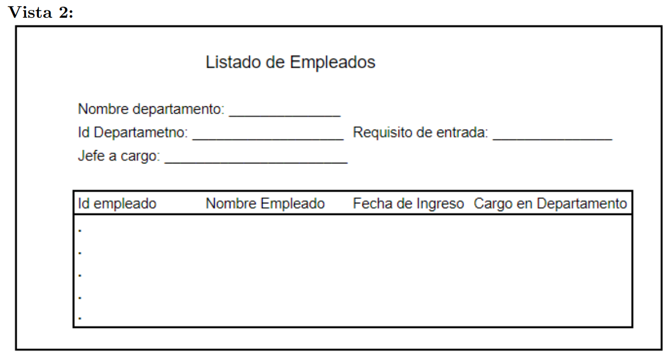

 | VISTA 2 NO NORMALIZADA

 | Vista 2 | (N-DEP, ID-DEP, JEFE, REQ-ENT(ID-EMPLEADO, N-EMPLEADO, F-INGRESO, CARGO-DEP))

 | 1FN
 | V1.1 | (ID-DEP, N-DEP, JEFE, REQ-ENT)
 | V1.2 | ( ID-EMPLEADO, N-EMPLEADO, F-INGRESO, CARGO-DEP)

 | 2FN
 | V1.1 | (ID-DEP, N-DEP, JEFE, REQ-ENT)
3FN | V1.2.1 | (ID-EMPLEADO, CARGO)
3FN | V1.2.2 | (ID-EMPLEADO, NOMBRE, FECHA-I)

 | 3FN
 | V1.1 | (ID-DEP, N-DEP, JEFE, REQ-ENT)
 | V1.2.1 | (ID-EMPLEADO, CARGO-DEP)
 | V1.2.2 | (ID-EMPLEADO, NOMBRE, F-INGRESO)

DEPARTAMENTO |  | ID-DEP, N-DEP, JEFE, REQ-ENT
EMPLEADO |  | ID-EMPLEADO,N-EMPLEADO , CARGO-DEP, F-INGRESO

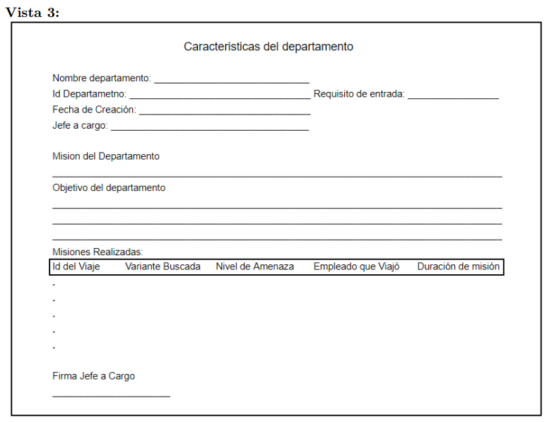
 | VISTA 3 NO NORMALIZADA

 | Vista 3 | (ID-DEP, N-DEP, F-CREACION, JEFE-C, REQ-ENT, MIS-DEP, OBJ-DEP(ID-VIAJE, VAR-BUS, N-AMENZA, E-VIAJE, DUR-MIS)FIR-JEFE)

 | 1FN
 | V1.1 | (ID-DEP, N-DEP, F-CREACION, JEFE-C, REQ-ENT, MIS-DEP, OBJ-DEP, FIR-JEFE)
 | V1.2 | (ID-DEP, ID-VIAJE, VAR-BUS, N-AMENZA, E-VIAJE, DUR-MIS)

 | 2FN
 | V1.1 | (ID-DEP, N-DEP, F-CREACION, JEFE-C, REQ-ENT, MIS-DEP, OBJ-DEP, FIR-JEFE)
3FN | V1.2.1 | (ID-DEP, ID-VIAJE, VAR-BUS, N-AMENAZA)
3FN | V1.2.2 | (ID-VIAJE, E-VIAJE, DUR-MIS)

 | 3FN
 | V1.1 | (ID-DEP, N-DEP, F-CREACION, JEFE-C, REQ-ENT, MIS-DEP, OBJ-DEP, FIR-JEFE)
 | V1.2.1 | (ID-DEP, ID-VIAJE, VAR-BUS, N-AMENAZA)
 | V1.2.2 | (ID-VIAJE, E-VIAJE, DUR-MIS)

DEPARTAMENTO |  | (ID-DEP, N-DEP, F-CREACION, JEFE-C, REQ-ENT, MIS-DEP, OBJ-DEP, FIR-JEFE)
MISION |  | (VAR-BUS, N-AMENAZA, DUR-MIS)
VIAJE |  | ID-VIAJE, E-VIAJE

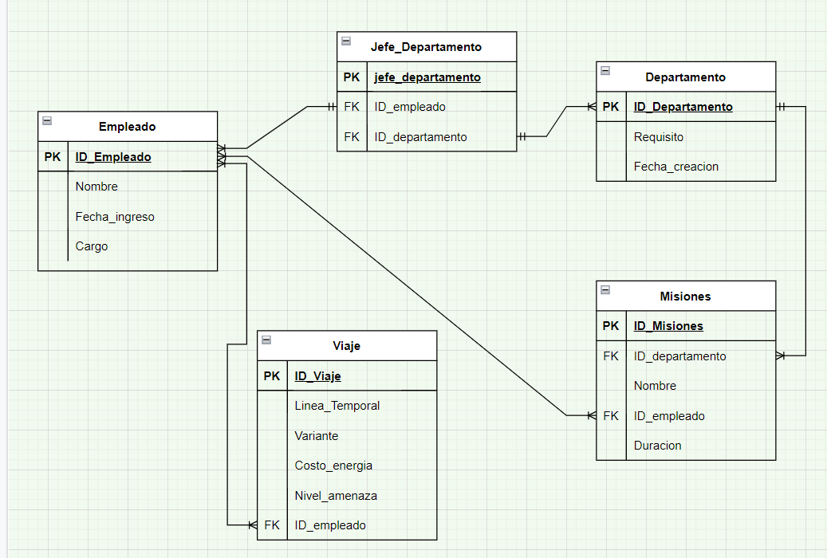

 | EMPLEADO | ID-EMPLEADO, N-EMPLEADO, F-INGRESO, CARGO

 | MISION | ID-MISIONES, ID-DEP, ID-EMPLEADO, NOMBRE, DURACION

 | VIAJE | ID-VIAJE, ID-EMPLEADO, L-TEMPORAL, VARIANTE, C-ENERGIA, N-AMENAZA

 | DEPARTAMENTO | ID-DEP, REQ,F-CREACION

DEP-TRANSITIVA | JEFE-DEP | ID-DEP, ID-EMPLEADO, ID-JEFE

